공사완료사진 (3)
공사 완료 사진
업 체 명 | 대양 ENC |  | 공사일자 | 08월11일
공 사 명 | 사택 101동-104동 무정전 전원공급 장치 1대 교체 |  | 제출일자 | 2025-08-18
작업사진 |  | 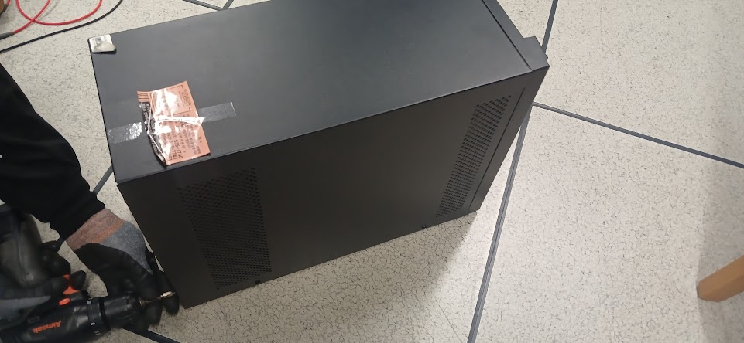

내 용 | 무정전 공급 장치 1대 교체 | 무정전 공급 장치 1대 교체
작업사진

내 용
작업사진

내 용

